상품제안서
코로나 생활안심 KF94마스크세트-VM503 | 상품코드: F17373

 |  |  |  |  |  |  | 02-412-0044 | www.easy1.co.kr
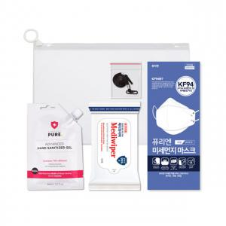

【상세/제작정보】 | 소독티슈10매, KF94마스크 1매, 손소독젤30ml 1개, 마스크스트랩 구성

【인쇄/포장옵션】 | 스티커 / 포장불가능

【공급단가】 | 수량 | 100~ | 300~ | 500~ | 1,000~ | 3,000~
*VAT별도 | 단가 | 3,100원 | 2,990원 | 2,870원 | 2,760원 | 2,690원

【상품 URL】 | https://dev.easy1.co.kr:443/src/goods_detail.php?gdno=17373

